Arkusz1
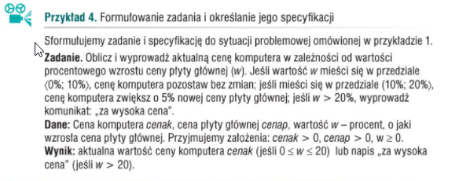
Kalkulacja ceny komputera założenia: cenak > 0, cenap > 0, w >= 0
podaj początkową cenę komputera k [zł] | podaj początkową cenę płyty głównej cenap [zł] | podaj procent, o jaki wzrośnie cena płyty głównej w [%] | aktualna cena płyty głównej cenap [zł] | aktualna cena komputera k [zł]
1500 | 200 | 15 | 230 | 1511.5
2000 | 300 | 30 | 390 | za wysoka cena
2000 | 400 | 10 | 440 | 2000
2500 | 250 | 0 | 250 | 2500
1300 | 170 | 40 | 238 | za wysoka cena
3200 | 600 | 5 | 630 | 3200

Lista kroków
1. Do zmiennej k przypisz początkową cenę komputera
2. Do zmiennej cenap przypisz początkową cenę płyty głównej
3. Do zmiennej w przypisz wzrost ceny płyty głównej w %
4. Oblicz cenap_n = cenap + w%*cenap
5. Jeżeli w <= 10 to wypisz k
6. W przeciwnym razie Jeżeli w > 20 wypisz "za wysoka cena"
7. W przeciwnym razie wypisz k + 5%*cenap_n

